ชีต1
ตัวชี้วัด OIT (O3)
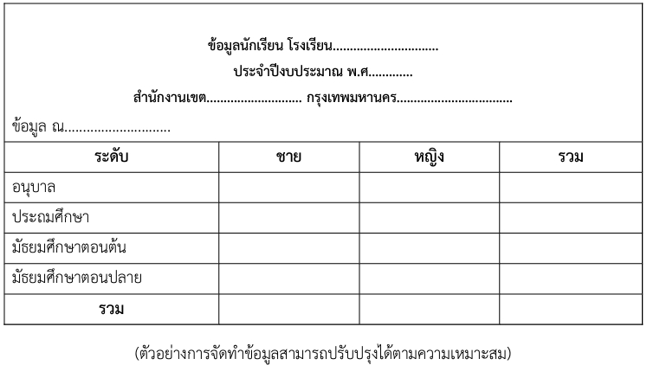
 | ข้อมูลนักเรียน โรงเรียนวัดประยุรวงศ์
 | ประจำปีงบประมาณ พ.ศ. 2567
 | สำนักงานเขตธนบุรี กรุงเทพมหานคร

 | ข้อมูล ณ วันที่ 1 พ.ย. 66
 | ระดับ | ชาย | หญิง | รวม
 | อนุบาล | 20 | 11 | 31
 | ประถมศึกษา | 52 | 42 | 94
 | รวม | 72 | 53 | 125

 | ข้อมูลนักเรียน โรงเรียนวัดขุนจันทร์
 | ประจำปีงบประมาณ พ.ศ. 2567
 | สำนักงานเขตธนบุรี กรุงเทพมหานคร

 | ข้อมูล ณ วันที่ 1 พ.ย. 66
 | ระดับ | ชาย | หญิง | รวม
 | อนุบาล | 14 | 8 | 22
 | ประถมศึกษา | 31 | 22 | 53
 | รวม | 45 | 30 | 75

 | ข้อมูลนักเรียน โรงเรียนวัดบุคคโล
 | ประจำปีงบประมาณ พ.ศ. 2567
 | สำนักงานเขตธนบุรี กรุงเทพมหานคร

 | ข้อมูล ณ วันที่ 1 พ.ย. 66
 | ระดับ | ชาย | หญิง | รวม
 | อนุบาล | 17 | 12 | 29
 | ประถมศึกษา | 50 | 35 | 85
 | รวม | 67 | 47 | 114

 | ข้อมูลนักเรียน โรงเรียนวัดดาวคนอง
 | ประจำปีงบประมาณ พ.ศ. 2567
 | สำนักงานเขตธนบุรี กรุงเทพมหานคร

 | ข้อมูล ณ วันที่ 1 พ.ย. 66
 | ระดับ | ชาย | หญิง | รวม
 | อนุบาล | 10 | 10 | 20
 | ประถมศึกษา | 56 | 46 | 102
 | รวม | 66 | 56 | 122

 | ข้อมูลนักเรียน โรงเรียนวัดกัลยาณมิตร
 | ประจำปีงบประมาณ พ.ศ. 2567
 | สำนักงานเขตธนบุรี กรุงเทพมหานคร

 | ข้อมูล ณ วันที่ 1 พ.ย. 66
 | ระดับ | ชาย | หญิง | รวม
 | อนุบาล | 6 | 5 | 11
 | ประถมศึกษา | 24 | 22 | 46
 | รวม | 30 | 27 | 57

 | ข้อมูลนักเรียน โรงเรียนวัดราชคฤห์
 | ประจำปีงบประมาณ พ.ศ. 2567
 | สำนักงานเขตธนบุรี กรุงเทพมหานคร

 | ข้อมูล ณ วันที่ 1 พ.ย. 66
 | ระดับ | ชาย | หญิง | รวม
 | อนุบาล | 9 | 9 | 18
 | ประถมศึกษา | 39 | 38 | 77
 | รวม | 48 | 47 | 95

 | ข้อมูลนักเรียน โรงเรียนวัดประดิษฐาราม
 | ประจำปีงบประมาณ พ.ศ. 2567
 | สำนักงานเขตธนบุรี กรุงเทพมหานคร

 | ข้อมูล ณ วันที่ 1 พ.ย. 66
 | ระดับ | ชาย | หญิง | รวม
 | อนุบาล | 13 | 12 | 25
 | ประถมศึกษา | 51 | 60 | 111
 | รวม | 64 | 72 | 136

 | ข้อมูลนักเรียน โรงเรียนวัดบางสะแกใน
 | ประจำปีงบประมาณ พ.ศ. 2567
 | สำนักงานเขตธนบุรี กรุงเทพมหานคร

 | ข้อมูล ณ วันที่ 1 พ.ย. 66
 | ระดับ | ชาย | หญิง | รวม
 | อนุบาล | 40 | 42 | 82
 | ประถมศึกษา | 160 | 168 | 328
 | รวม | 200 | 210 | 410

 | ข้อมูลนักเรียน โรงเรียนวัดเวฬุราชิณ
 | ประจำปีงบประมาณ พ.ศ. 2567
 | สำนักงานเขตธนบุรี กรุงเทพมหานคร

 | ข้อมูล ณ วันที่ 1 พ.ย. 66
 | ระดับ | ชาย | หญิง | รวม
 | อนุบาล | 26 | 19 | 45
 | ประถมศึกษา | 92 | 89 | 181
 | รวม | 118 | 108 | 226

 | ข้อมูลนักเรียน โรงเรียนกันตทาราราม
 | ประจำปีงบประมาณ พ.ศ. 2567
 | สำนักงานเขตธนบุรี กรุงเทพมหานคร

 | ข้อมูล ณ วันที่ 1 พ.ย. 66
 | ระดับ | ชาย | หญิง | รวม
 | อนุบาล | 8 | 13 | 21
 | ประถมศึกษา | 44 | 62 | 106
 | รวม | 52 | 75 | 127

 | ข้อมูลนักเรียน โรงเรียนวัดโพธินิมิตร
 | ประจำปีงบประมาณ พ.ศ. 2567
 | สำนักงานเขตธนบุรี กรุงเทพมหานคร

 | ข้อมูล ณ วันที่ 1 พ.ย. 66
 | ระดับ | ชาย | หญิง | รวม
 | อนุบาล | 29 | 27 | 56
 | ประถมศึกษา | 130 | 114 | 244
 | รวม | 159 | 141 | 300

 | ข้อมูลนักเรียน โรงเรียนวัดใหม่ยายนุ้ย
 | ประจำปีงบประมาณ พ.ศ. 2567
 | สำนักงานเขตธนบุรี กรุงเทพมหานคร

 | ข้อมูล ณ วันที่ 1 พ.ย. 66
 | ระดับ | ชาย | หญิง | รวม
 | อนุบาล | 15 | 11 | 26
 | ประถมศึกษา | 35 | 31 | 66
 | รวม | 50 | 42 | 92

 | ข้อมูลนักเรียน โรงเรียนวัดกระจับพินิจ
 | ประจำปีงบประมาณ พ.ศ. 2567
 | สำนักงานเขตธนบุรี กรุงเทพมหานคร

 | ข้อมูล ณ วันที่ 1 พ.ย. 66
 | ระดับ | ชาย | หญิง | รวม
 | อนุบาล | 43 | 42 | 85
 | ประถมศึกษา | 221 | 190 | 411
 | รวม | 264 | 232 | 496

 | ข้อมูลนักเรียน โรงเรียนวัดราชวรินทร์
 | ประจำปีงบประมาณ พ.ศ. 2567
 | สำนักงานเขตธนบุรี กรุงเทพมหานคร

 | ข้อมูล ณ วันที่ 1 พ.ย. 66
 | ระดับ | ชาย | หญิง | รวม
 | อนุบาล | 6 | 14 | 20
 | ประถมศึกษา | 28 | 43 | 71
 | รวม | 34 | 57 | 91

 | ข้อมูลนักเรียน โรงเรียนวัดบางสะแกนอก
 | ประจำปีงบประมาณ พ.ศ. 2567
 | สำนักงานเขตธนบุรี กรุงเทพมหานคร

 | ข้อมูล ณ วันที่ 1 พ.ย. 66
 | ระดับ | ชาย | หญิง | รวม
 | อนุบาล | 16 | 9 | 25
 | ประถมศึกษา | 39 | 29 | 68
 | รวม | 55 | 38 | 93

 | ข้อมูลนักเรียน โรงเรียนวัดใหญ่ศรีสุพรรณ
 | ประจำปีงบประมาณ พ.ศ. 2567
 | สำนักงานเขตธนบุรี กรุงเทพมหานคร

 | ข้อมูล ณ วันที่ 1 พ.ย. 66
 | ระดับ | ชาย | หญิง | รวม
 | อนุบาล | 12 | 14 | 26
 | ประถมศึกษา | 58 | 45 | 103
 | รวม | 70 | 59 | 129

 | ข้อมูลนักเรียน โรงเรียนวัดบางน้ำชน
 | ประจำปีงบประมาณ พ.ศ. 2567
 | สำนักงานเขตธนบุรี กรุงเทพมหานคร

 | ข้อมูล ณ วันที่ 1 พ.ย. 66
 | ระดับ | ชาย | หญิง | รวม
 | อนุบาล | 7 | 4 | 11
 | ประถมศึกษา | 20 | 20 | 40
 | รวม | 27 | 24 | 51

